상품제안서
incolor 문구세트 고주파41 (연필 지우개) | 상품코드: S03325

 |  |  |  |  |  |  | 02-713-8555 | www.synergygift.co.kr
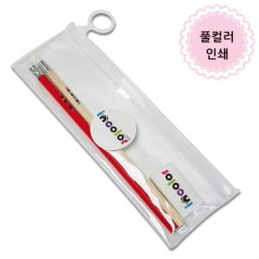

【상세/제작정보】 | <p><span style="font-size: 14pt;">※ 연필2p-실크1도 + 지우개1p-풀칼라인쇄 옵션이 기본입니다.</span></p><p><span style="font-size: 14pt;">※ 연필 컬러인쇄(화이트배경인쇄) 별도문의</span></p><p><span style="font-size: 14pt;">&nbsp; &nbsp;ㄴ 컬러인쇄 시안에 흰색배경포함 필수</span>​&nbsp;</p>

【인쇄/포장옵션】 | 스티커, 풀칼라 / 포장불가능

【공급단가】 | 수량 | 300~ | 500~ | 1,000~ | 3,000~ | 5,000~
*VAT별도 | 단가 | 870원 | 850원 | 830원 | 800원 | 770원

【상품 URL】 | https://www.synergygift.co.kr:443/src/goods_detail.php?gdno=9753

